SickLeave
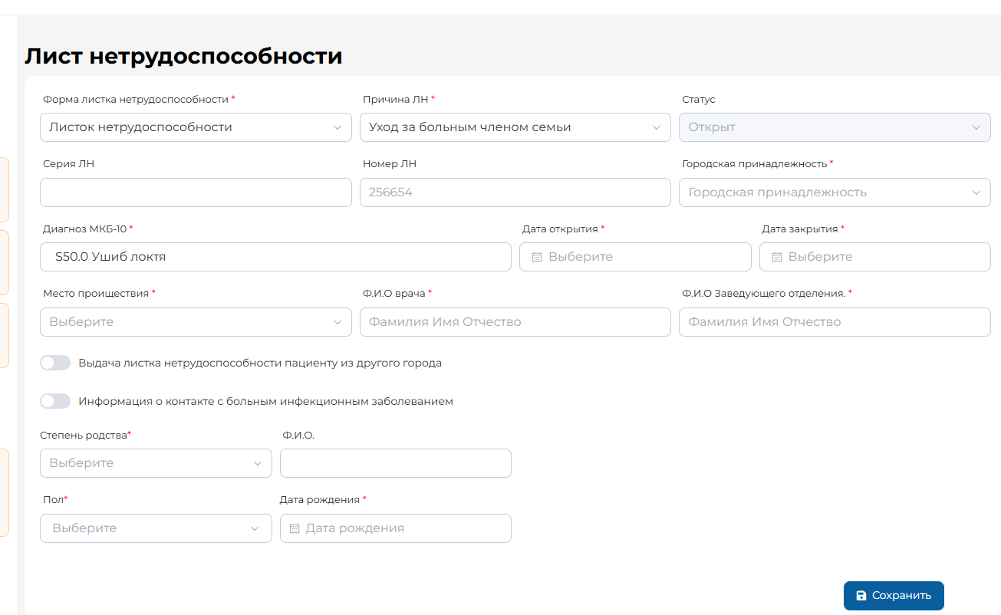
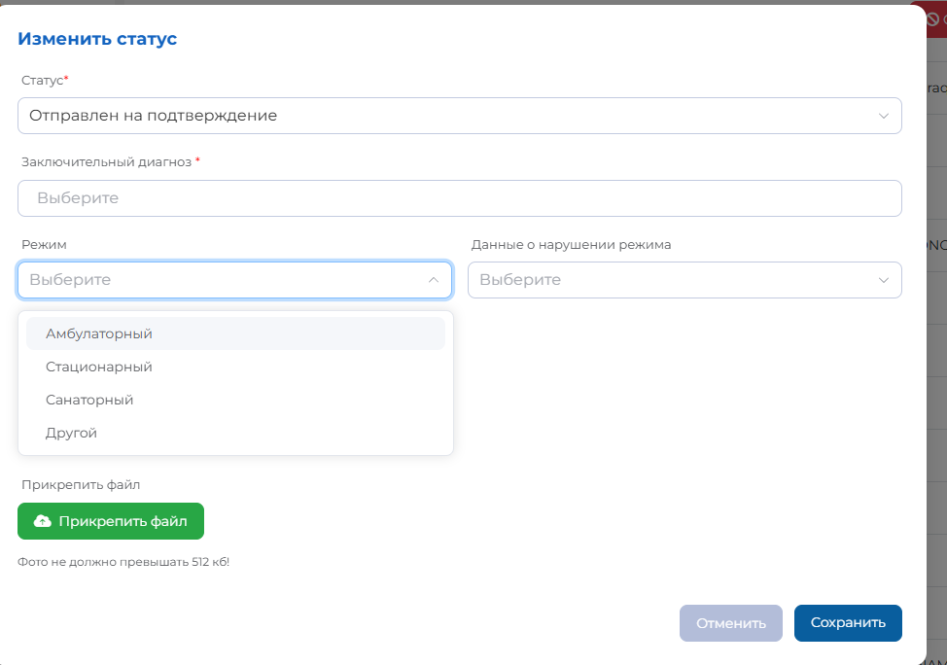
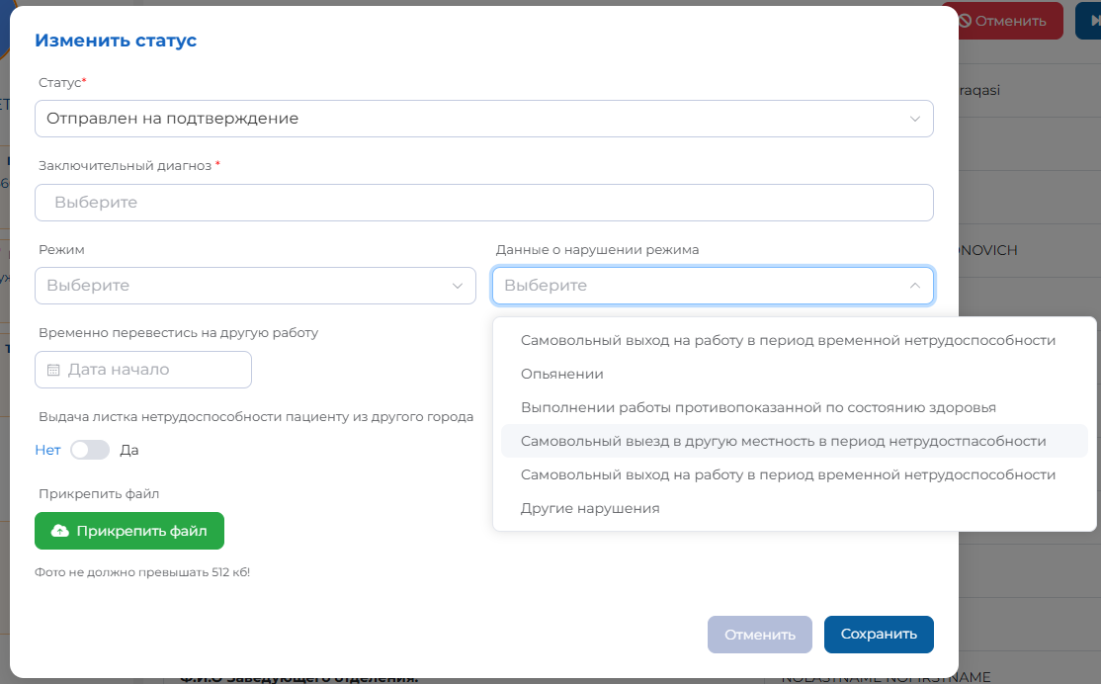
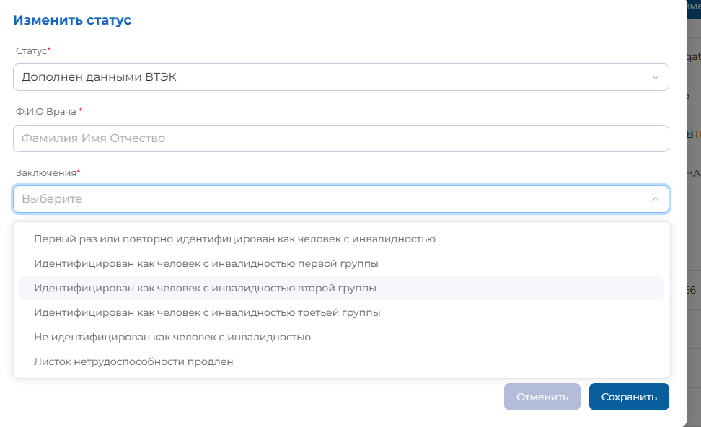
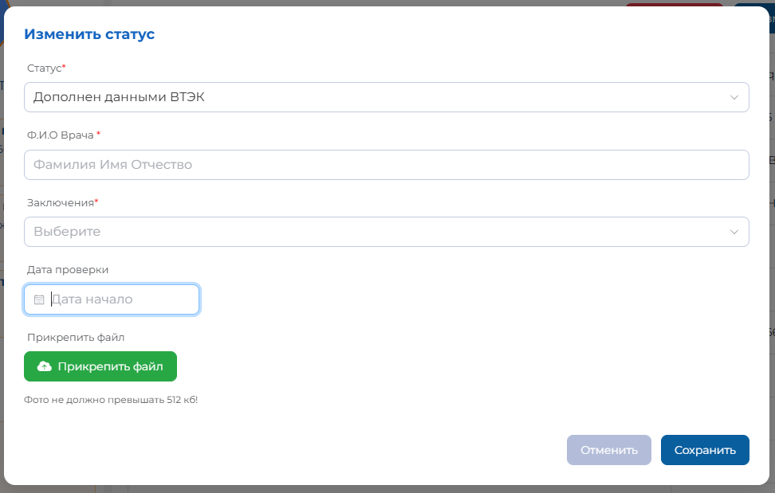
Оriginal element | FHIR element / name |  |  | Flags |  | Cardinality | Example | Document | Type | Description & Constraints
 | Careplan.category |  |  | ΣS | D | 1..1 | mserv-0005-00001 | local | Code | Категория Careplan
Пациент | Careplan.subject |  |  | ΣS | D | 1..1 |  |  | Reference(Patient | Group) | Для кого открыт ЛН
Причина ЛН | Careplan.addresses:reason |  |  | ΣS | D | 0..1 | emdoc-0001-0001 | local | CodeableReference | Причина ЛН
 |  |  |  |  |  |  |  |  |  | Binding: https://terminology.dhp.uz/ValueSet/sickleave-reason-vs (required)
Статус | Careplan.status + workflow status extension |  |  | ΣS | D | 1..1 | completed | HL7 FHIR | code | Статус ЛН
 |  |  |  |  |  |  |  |  |  | Binding: https://dhp.uz/ValueSet/sickleave-workflow-status-vs
История статуса | Careplan.extension:statusHistory |  |  | ΣS | D | 0..* |  |  |  | Список кодов прошлых статусов (текущий статус может быть включен для охвата даты начала статуса)
Исторический статус | Careplan.extension:statusHistory.status |  |  | ΣS | D | 0..* |  |  |  | Binding: https://dhp.uz/ValueSet/sickleave-workflow-status-vs
Период когда статус был активен | Careplan.extension:statusHistory.period |  |  | ΣS | D | 0..* |  |  |  | Длительность нахождения больничного листа в указанном статусе
Номер ЛН (master ID) | Careplan.identifier:series |  |  | ΣS | D | 0..1 | 01ТШ 005591125 |  | Identifier | Бизнес идентификатор http://dhp.uz/NamingSystem/sickleave
Диагноз МКБ-10 | Careplan.addresses:diagnosis |  |  | ΣS | D | 0..1 | J11.0 |  | CodeableReference (Condition) | Binding: МКБ-10
Тип диагноза (для diagnosis use) | Careplan.extension: | care-for.diagnosis.use |  | ΣS | D | 0..1 | gencl-0001-00008 | local | Code | Тип диагноза Binding: https://terminology.dhp.uz/fhir/core/ValueSet/diagnosis-type-vs
Дата открытия | Careplan.created |  |  | ΣS | D | 0..1 | 2025-08-20 |  | dateTime
Дата закрытия | Careplan.period |  |  | ΣS | D | 0..1 | 20.08.2025 - 24.08.2025 |  | Period
ФИО врача | Careplan.contributor.practitioner.name |  |  | ΣS | D | 0..1 |  |  | Reference(Practitioner | PractitionerRole | Organization | CareTeam) | Кто предоставил ЛН (ФИО врача)
ФИО зав.отделением | Сareplan.custodian.practitioner.name |  |  | ΣS | D | 0..1 |  |  | Reference(Practitioner | PractitionerRole | Device | Organization | CareTeam) | Кто является назначенной ответственной стороной (ФИО зав.отделения)
ФИО | RelatedPerson.name |  |  | Σ S | D | 0..1 | Boltayev Damir Ketmonovich |  | HumanName | ФИО связанного лица + Rule: Только если Причина ЛН: уход за больным членом семьи, в случае заболевания ребенка в возрасте до 14 лет либо ребенок-инвалид
Пол | Careplan.extension: | care-for.RelatedPerson.gender |  | Σ S | D | 0..1 | male |  | Code | Пол связанного лица Binding: https://terminology.medcore.uz/ValueSet/gender + Rule: Только если Причина ЛН: уход за больным членом семьи, в случае заболевания ребенка в возрасте до 14 лет либо ребенок-инвалид
 | Careplan.extension: | care-for.RelatedPerson.gender-other |  | Σ S | D | 0..1 |  |  | coding | Дифференциация административного пола "другой" Binding: https://terminology.medcore.uz/ValueSet/gender-other-vs + Rule: Только если Причина ЛН: уход за больным членом семьи, в случае заболевания ребенка в возрасте до 14 лет либо ребенок-инвалид
Дата рождения | Careplan.extension: | care-for.RelatedPerson.birthdate |  | Σ S | D | 0..1 | 1950-01-01 |  | CodeableReference(RelatedPerson.birthdate) | Дата рождения связанного лица Binding: https://terminology.medcore.uz/ValueSet/gender + Rule: Только если Причина ЛН: уход за больным членом семьи, в случае заболевания ребенка в возрасте до 14 лет либо ребенок-инвалид
 | Observation.basedOn = reference to the CarePlan
 | Observation.code = 224459001 On sick leave from work |  |  | Σ S | D | 0..* | 224459001 | Snomed | BackboneElement | Компоненты SickLeave
 |  | code |  | Σ S | D | 0..1 |  |  | CodeableConcept | Тип компонента
 |  | value[x] |  | Σ S | D | 0..1
 |  |  | valueCoding |  |  |  |  |  | Code
 |  |  | valueBoolean |  |  |  |  |  | boolean
 |  |  | valueDateTime |  |  |  |  |  | dateTime
Городская принадлежность | Observation.component.code = emdoc-0009-0001 |  |  | ΣS | D | 0..1 | emdoc-0003-0001 |  | code | Городская принадлежность | население кишлака Binding: https://dhp.uz/ValueSet/sickleave-patient-belonging-vs
Место проишествия | Observation.component.code = emdoc-0009-0002 |  |  | ΣS | D | 0..1 | emdoc-0004-0002 |  | Code | Место проишествия https://dhp.uz/ValueSet/sickleave-place-of-incident-vs
Выдача ЛН пациенту из другого города | Observation.component.code = emdoc-0009-0003 |  |  | ΣS | D | 0..1 | false |  | boolean | Выдача ЛН пациенту из другого города
Информация о контакте с больным инфекционным заболеванием | Observation.component.code = emdoc-0009-0004 |  |  | ΣS | D | 0..1 | false |  | boolean | Информация о контакте с больным инфекционным заболеванием
Степень родства | Observation.component.code = emdoc-0009-0005 |  |  | ΣS | D | 0..1 |  |  | code | Степень родства + Rule: Только если Причина ЛН: уход за больным членом семьи, в случае заболевания ребенка в возрасте до 14 лет либо ребенок-инвалид
Режим | Observation.component.code = emdoc-0009-0006 |  |  | ΣS | D | 0..1 | AMB |  | Code | Режим + Rule: Только если статус Отправлен на подтверждение
Данные о нарушении режима | Observation.component.code = emdoc-0009-0007 |  |  | Σ S | D | 0..1 | emdoc-0007-0005 |  | Code | Данные о нарушении режима + Rule: Только если статус Отправлен на подтверждение
Временно перевестись на другую работу | Observation.component.code = emdoc-0009-0008 |  |  | Σ S | D | 0..1 |  |  | dateTime | Временно перевестись на другую работу + Rule: Только если статус Отправлен на подтверждение
Заключения | Observation.component.code = emdoc-0009-0009 |  |  | Σ S | D | 0..1 |  |  | Code | Заключение + Rule: Только если статус Дополнен данными ВТЭК
Дата проверки | Observation.component.code = emdoc-0009-0010 |  |  | Σ S | D | 0..1 |  |  | dateTime | Дата проверки + Rule: Только если статус Дополнен данными ВТЭК

